상품제안서
아이리맥스 맥세이프 블루투스 셀카봉 | 상품코드: F22465

 |  |  |  |  |  |  | 02-412-0044 | www.easy1.co.kr
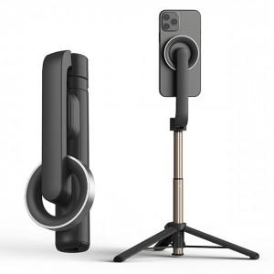

【상세/제작정보】 | <span style="font-family: 돋움체, dotumche, applegothic; font-size: 10pt;">​</span>

【인쇄/포장옵션】 | 레이저 / 포장지포장

【공급단가】 | 수량 | 50~ | 100~ | 300~ | 500~ | 1,000~
*VAT별도 | 단가 | 22,520원 | 22,000원 | 21,640원 | 21,120원 | 20,240원

【상품 URL】 | https://easy1.co.kr:443/src/goods_detail.php?gdno=22465

